初期画面表示
単体試験仕様書 |  | システムID | KS | 画面ID | KS003 | 作成者 | 劉金澤 | 更新者
 |  | システム名称 | 勤怠システム | 画面名 | 社員情報登録・更新 | 作成日 | 2023-06-23 | 更新日
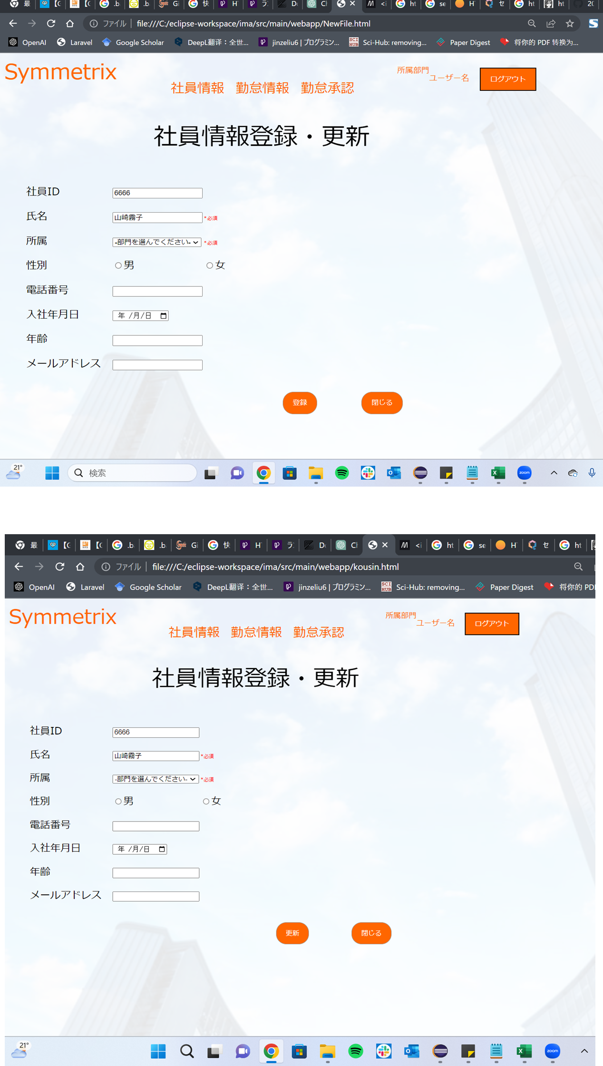
 | 初期画面

ケース
単体試験仕様書 |  | システムID | KS | 画面ID |  |  |  |  | KS003 |  | 作成者 | 劉金澤 | 更新者
 |  | システム名称 | 勤怠システム | 画面名 |  |  |  |  | 社員情報登録・更新 |  | 作成日 | 2023-06-23 | 更新日

チェック内容
チェックポイント
 |  |  |  |  | 1 | 2 | 3 | 4 | 5 | 6
チェック条件 | 画面初期表示
 | 登録画面 |  |  |  | 〇 |  | 〇 | 〇
 | 更新画面 |  |  |  |  | 〇

 | 社員ID（自動表示） |  |  |  |  |  | 〇 | 〇

 | 氏名
 | 入力の場合 |  |  |  |  |  | 〇
 | 未入力の場合 |  |  |  |  |  |  | 〇

 | 所属
 | 入力の場合 |  |  |  |  |  | 〇 | 〇
 | 未入力の場合

 | 性別
 | 選択の場合 |  |  |  |  |  | 〇 | 〇
 | 未選択の場合

 | 電話番号
 | 入力の場合 |  |  |  |  |  | 〇 | 〇
 | 未入力の場合
 | 電話番号は数字の場合 |  |  |  |  |  | 〇 | 〇
 | 電話番号は数字ではない場合
 | 形式が正しい場合 |  |  |  |  |  | 〇 | 〇
 | 形式が正しくない場合

 | 入社年月日
 | 入力の場合 |  |  |  |  |  | 〇 | 〇
 | 未入力の場合
 | YYYY/MM/DDの形式が正しい場合 |  |  |  |  |  | 〇 | 〇
 | YYYY/MM/DDの形式が正しくない場合

 | 年齢
 | 入力の場合 |  |  |  |  |  | 〇 | 〇
 | 未入力の場合

 | メールアドレス
 | 入力の場合 |  |  |  |  |  | 〇 | 〇
 | 未入力の場合
 | 形式が正しい場合 |  |  |  |  |  | 〇 | 〇
 | 形式が正しくない場合

 | 登録ボタンを押下する場合 |  |  |  |  |  | ○ | 〇
 | 更新ボタンを押下する場合
 | 閉じるボタンを押下する場合

確認内容 | 社員IDに自動採番番号が表示されること |  |  |  | ○
 | 更新する社員IDが表示されること |  |  |  |  | 〇

 | エラー「氏名・所属が未入力」が表示されること。 |  |  |  |  |  |  | 〇
 | エラー「性別を選択してください」が表示されること。
 | エラー「電話番号を数字で入力してください。」が表示されること。

 | エラー「電話番号の形式が正しくありません」が表示されること。
 | エラー「メールアドレスの形式が正しくありません」が表示されること。

 | 社員情報一覧画面へ遷移すること。 |  |  |  |  |  | 〇

実施結果 |  |  |  |  | ○ | ○ | ○ | ○
実施者 |  |  |  |  | 劉 | 劉 | 劉 | 劉
検証日
確認者
確認日

ケース (境界値)
単体試験仕様書 |  | システムID | KS | 画面ID |  |  |  | KS003 |  | 作成者 | 更新者
 |  | システム名称 | 勤怠システム | 画面名 |  |  |  | 社員情報登録・更新 |  | 作成日 | 更新日

チェック内容
チェックポイント
 |  |  |  |  | 1 | 2 | 3 | 4 | 5
チェック条件 | 入力されたパスワードの桁数
 | 1 |  |  |  | ○
 | 2 |  |  |  |  | ○
 | 8 |  |  |  |  |  | ○
 | 50 |  |  |  |  |  |  | ○
 | 51 |  |  |  |  |  |  |  | ○

 | 登録ボタンを押下する場合

確認内容 | エラー「パスワードが2桁以上50桁以下を入力してください。」が表示されること。 |  |  |  | ○ |  |  |  | ○
 | パスワード設定成功 |  |  |  |  | ○ | ○ | ○

実施結果
実施者
検証日
確認者
確認日

